Hoja1
PRESUPUESTO DE INGRESOS VIGTENCIA 2022
CODIGO PPTAL | CONCEPTO | PRESUPUESTO 2022

1 | TOTAL INGRESOS CORRIENTES | 9,154,490,000
1.01 | INGRESOS TRIBUTARIOS | $ 1,600,000,000.00
1.02 | INGRESOS NO TRIBUTARIOS | $ 7,554,490,000.00
1.2 | RECURSOS DEL CAPITAL | 3,423,000,000
1.2.07 | RECURSOS DEL CREDITO | $ 0.00
1.2.09 | RECUPERACION DE CARTERA | $ 3,400,000,000.00
1.2.05 | RENDIMIENTO FINANCIERO | $ 12,000,000.00
1,2,01 | VENTA DE ACTIVO | $ 1,000,000.00
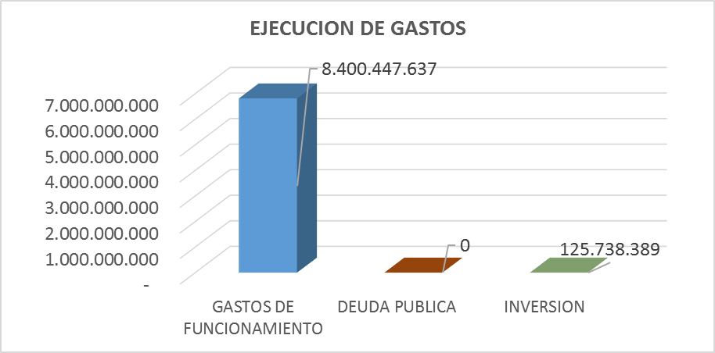
1.2.10 | RECURSOS DEL BALANCE | $ 10,000,000.00
TOTAL PRESUPUESTO VIGENCIA 2022 |  | 12,577,490,000

INGRESOS VIGENCIA 2022
PRESUPUESTO INGRESOS 2022 | RECAUDO A JUNIO 2022 | % RECAUDO

$ 12,577,490,000.00 | $ 5,885,458,272.00 | 47%

INGRESOS A JUNIO 2022
PRESUPUESTO A JUNIO 2022 | RECAUDO A JUNIO 2022 | % RECAUDO

$ 6,288,745,000.00 | $ 5,885,458,272.00 | 94%

CONCEPTO | PRESUPUESTO ENERO A JUNIO | RECAUDO ENERO A JUNIO | % RECAUDO

Ingresos Tributarios | $ 800,000,000.00 | $ 1,533,316,326.00 | 191.7
Ingresos No Tributarios | $ 3,777,245,000.00 | $ 3,080,537,899.00 | 81.6
Recursos de Capital | $ 1,711,500,000.00 | $ 1,271,604,047.00 | 74.3

PRESUPUESTO DE GASTOS VIGENCIA 2022
CODIGO PPTAL | CONCEPTO | PRESUPUESTO 2022

2.1 | GASTOS DE FUNCIONAMIENTO | 10,793,480,000
2.2 | DEUDA PUBLICA | $ 0.00
2,2,1 | INVERSION: PROGRAMA MOVILIDAD SOSTENIBLE,ACTIVA Y SEGURA | 1,784,010,000
2.2.1.1.1.5.01 | PRODUCTO 54. SISTEMA DE SEGURIDAD VIAL DEL DISTRITO | 850,000,000
2.2.1.1.1.5.02 | PRODUCTO 55. SISTEMA ESTRATEGICO PARA EL MEJORAMIENTO DE LA MOVILIDAD | 337,010,000
2.2.1.1.1.5.03 | PRODUCTO 56. FORTALECIMIENTO INSTITUCIONAL DEL SECTOR PÚBLICO DE TRANSPORTE | 597,000,000
TOTAL PRESUPUESTO 2022 |  | $ 12,577,490,000.00

PRESUPUESTO DE GASTOS VIGENCIA 2022
EJECUCION A JUNIO 2022
PRESUPUESTO DE GASTOS VIGENCIA 2022 | EJECUCION GASTOS A JUNIO 2022 | % REAUDO

$ 12,577,490,000.0 | $ 4,965,540,054.0 | $ 39.5

PRESUPUESTO DE GASTOS VIGENCIA 2022
EJECUCION A JUNIO 2022
PRESUPUESTO DE GASTOS A JUNIO 2022 | EJECUCION GASTOS A JUNIO 2022 | % REAUDO

$ 6,288,745,000.0 | $ 4,965,540,054.0 | $ 79.0

GASTOS DE FUNCIONAMIENTO | 4,715,140,054
DEUDA PUBLICA | $ 0.00
INVERSION | 250,400,000

CONCEPTO | PRESPUESTO ENERO A OCTUBRE | RECAUDO ENERO A OCTUBRE | % RECAUDADO

Ingresos Tributarios | $ 1,757,146,741 | $ 1,936,690,321 | 110%
Ingresos No Tributarios | $ 6,295,408,333 | $ 4,995,856,816 | 79%
Recursos de capital | $ 2,852,500,000 | $ 2,568,348,957 | 90%

